Tarea 1
1. ¿Por qué no se pueden aplicar las prácticas de diseño de pruebas inmediatamente después de recibir los requisitos? | Comentario
Porque los requisitos en su etapa inicial suelen estar incompletos, inconsistentes, no claros o ambiguos. El diseño de pruebas exige una comprensión profunda del comportamiento esperado del sistema, y eso solo se logra después de un análisis, revisión y clarificación de requisitos. Si se saltan estos pasos, los casos de prueba quedan basados en suposiciones, lo que genera cobertura falsa. Ejemplo: un requisito dice "el campo de edad debe aceptar valores válidos". Sin analizar qué significa "válido", es un detalle muy genérico (¿entero positivo? ¿mayor de 0 y menor de 100?), es imposible diseñar pruebas significativas.
2. ¿En qué situaciones pueden existir las clases de equivalencia y los valores límite por separado? Explica tu respuesta y da ejemplos.
Pueden existir ambos por separado cuando el dominio no tiene naturaleza continua u ordenada. Solo clases de equivalencia (sin valores límite): cuando las entradas son categorías discretas sin rango. Ejemplo: campo "método de pago" con opciones tarjeta, efectivo, transferencia - se prueba cada categoría, no hay "límites". Solo valores límite (sin clases de equivalencia clásicas): cuando hay un umbral puntual sin rangos significativos. Ejemplo: sistema que acepta exactamente 10 ítems. Se prueban 9, 10 y 11, pero no hay clases que particionar internamente. En la práctica, ambas técnicas se combinan cuando hay rangos numéricos.
3. ¿Qué es la equivalencia? ¿Qué es una clase de equivalencia?
Equivalencia: propiedad por la cual un conjunto de valores produce el mismo comportamiento en el sistema. La igualdad de los objetos. Clase de equivalencia: conjunto de entradas consideradas equivalentes para pruebas (p. ej., "válido", "inválido"); se elige un representante por clase. - Válidas: valores que el sistema debe aceptar y procesar correctamente. - Inválidas: valores que el sistema debe rechazar.
4. ¿Es posible excluir comprobaciones en medio del rango en favor de las comprobaciones en los límites dentro del rango? Explica tu respuesta.
Sí, con justificación: en muchas técnicas (análisis de valores límite) pues los defectos tienden a concentrarse en los bordes de los rangos, por eso se priorizan límites y se omiten puntos intermedios si hay restricción de tiempo. Sin embargo, incluir al menos una prueba representativa del interior es recomendable cuando la lógica del sistema puede diferir dentro del rango.
5. Imagina que debes probar un formulario donde cada campo tiene un validador. El resultado del trabajo del formulario depende de la combinación de datos en los campos. ¿Qué prácticas de diseño de pruebas se deben utilizar y por qué? Explica tu respuesta.
Se combinan tres técnicas complementarias: 1. Partición de equivalencia + BVA por campo: cubre las validaciones individuales de cada campo (valores válidos, inválidos y límites). 2. Tablas de decisión para combinaciones: la tabla modela explícitamente todas las reglas de negocio y asegura cobertura de combinaciones clave. 3. Pairwise testing: garantiza que cada par de valores de cualesquiera dos campos aparezca al menos una vez, reduciendo la cantidad de pruebas. Ejemplo: formulario de crédito con campos de ingreso, historial y edad. El resultado (aprobado/revisión/rechazado) depende de la combinación; aquí la tabla de decisión modela las reglas; pairwise reduce casos si hay muchos campos. Porque reducen combinaciones a un conjunto manejable manteniendo buena cobertura y detectando interacciones entre campos.
6. Explica las formas en las que puedes optimizar la cantidad de pruebas al trabajar con tablas de decisiones. Explica tu respuesta.
Consolidar reglas similares, eliminar condiciones redundantes, usar acciones combinadas por columna, aplicar cobertura mínima (cada regla al menos una vez), aplicar reducción con técnicas como pairwise para columnas independientes y priorizar por riesgo para cubrir primero las combinaciones de mayor impacto o probabilidad de fallo.
7. Describe las diferencias entre una lista de comprobación y los casos de prueba; proporciona ejemplos de dónde se utilizan ambos.
La lista de comprobación (Checklist) es una lista de ítems a verificar de forma rápida, no ordenada ni parametrizada. Uso: pruebas exploratorias, revisiones visuales, comprobaciones de aceptación básica. Ejemplo: ¿Login funciona? ¿Están los links rotos? Los mensajes de error son visibles. Un caso de prueba: posee una secuencia estructurada con pasos, datos, precondiciones y resultados esperados; uso: pruebas reproducibles, automatización, regresión. Ejemplo: caso: Registro válido - enlista los pasos, datos, resultado esperado: cuenta creada y email enviado. Diferencia clave: los casos de prueba son reproducibles por cualquier tester; la lista de comprobación depende del criterio del tester.
8. ¿Cuál es la forma correcta de hacer un informe de errores? ¿Qué elementos de un informe de errores son necesarios? ¿Por qué?
Elementos: 1. Título claro 2. Pasos para reproducir (Datos de prueba) 3. Resultados esperados y actuales 4. Configuración del entorno (SO, versión, navegador) 5. Severidad y urgencia para solucionar el error Porque facilitan su reproducción sin ambigüedad, priorización y resolución rápida.
9. ¿Cuáles son las reglas para escribir un título de informe de errores? ¿Qué pasa si se te ocurre un mal título?
Debe responder a las preguntas: "¿Qué? ¿Dónde? ¿Cuándo?" . Debe ser conciso y fácil de entender con un rápido vistazo. Al mismo tiempo, también intentamos describir el resultado obtenido (en lugar del esperado). Un título mal redactado dificulta la búsqueda y su entendimiento, aumenta el tiempo para reproducir y priorizar.
10. ¿En qué consiste la arquitectura de aplicaciones cliente-servidor? Describe brevemente la funcionalidad de cada elemento.
La arquitectura cliente-servidor: Es el tipo de arquitectura de aplicaciones web más común; es donde el cliente solicita recursos o servicios y el servidor los provee a través de una red. El cliente y el servidor operan de forma independiente. El cliente se encarga de la interacción con el usuario. El servidor realiza las operaciones lógicas, los cálculos y el almacenamiento de datos. Internet conecta al cliente y al servidor. Elementos: - Cliente: es un sistema/aplicación que se conecta a un servidor y transforma las acciones del usuario en solicitudes. - Servidor: es un sistema que recibe, procesa las solicitudes de un cliente y devuelve respuestas.Por ejemplo, guarda un pedido o envía información sobre su precio. - Internet/red: canal de comunicación entre cliente y servidor (HTTP/HTTPS, TCP/IP). Gestiona el transporte de datos. El cliente y el servidor se comunican a través de una red. - Internet/red: es un sistema de dispositivos interconectados que ayuda al cliente y al servidor a intercambiar datos. Flujo básico: Cliente → envía solicitud HTTP → Servidor → procesa y consulta BD → devuelve respuesta → Cliente muestra resultado.
11. Describe los pasos para procesar la solicitud después de introducir esta URL en la barra de direcciones del navegador: https://google.com.
1. El navegador verifica si la URL está en caché (DNS y página). 2. Resolución DNS: el sistema busca la IP de google.com consultando el servidor DNS. 3. Establecimiento de conexión TCP: se realiza el handshake de tres vías (SYN → SYN-ACK → ACK) con el servidor. 4. Handshake TLS/SSL: por ser HTTPS, se establece una conexión segura. 5. El navegador envía una solicitud HTTP GET al servidor de Google. 6. El servidor procesa la solicitud y devuelve una respuesta HTTP 200 con el HTML de la página. 7. El navegador procesa el HTML, solicita recursos adicionales (CSS, JS, imágenes) y renderiza la página. 8. La página queda visible para el usuario.
12. ¿Qué es un caché? ¿Por que se necesita? ¿Qué regla se debe seguir cuando se trabaja con un caché en las pruebas?
La caché (almacenamiento en caché) consiste en los datos de una página web. Cuando abres imágenes, archivos de audio, video, CSS, HTML y JS, se almacenan en tu dispositivo. Te permite que, cuando abres una página web de nuevo, se cargue más rápido porque el navegador tomará los archivos del almacenamiento en caché y no del servidor, lo que mejora la latencia y reduce la carga en los servidores. Regla en pruebas: Limpiar el caché antes de cada prueba (o ciclo de pruebas) para verificar coherencia y frescura de datos.
13. Responde las preguntas sobre los protocolos HTTP y HTTPS: - ¿Cuál es la diferencia entre HTTP y HTTPS? ¿Cuándo no deberías usar HTTP? - ¿Qué componentes conforman una solicitud HTTP y de qué es responsable cada uno? - ¿Qué métodos HTTP conoces? ¿De qué se encargan? Da ejemplos sobre la aplicación de diferentes métodos. - ¿Qué es un código de respuesta HTTP? ¿Qué códigos existen?
1. Diferencia: HTTP transfiere datos en texto plano (sin cifrado). HTTPS cifra la comunicación con TLS/SSL. No usar HTTP cuando se transmiten datos sensibles (contraseñas, pagos, datos personales). Encripta una conexión mediante protocolos criptográficos. De este modo, un cliente y un servidor pueden intercambiar mensajes entre sí de forma segura. 2. Componentes de una solicitud HTTP: a. Línea de inicio: método + URL + versión HTTP (ej.: GET /index.html HTTP/1.1) b. Encabezados: metadatos (Host, Content-Type, Authorization, etc.) c. Línea divisoria vacía: Sirve para separar el contenido de la información. d. Cuerpo del mensaje (body): datos enviados (en POST/PUT); vacío en GET. 3. Métodos HTTP: a. GET: Solicita datos a una dirección específica del back-end. Ej: GET /users/1 b. POST: Crear un nuevo recurso. Ej.: POST /users con datos en el body. c. PUT: Reemplazar completamente un recurso. Ej: PUT /users/1 d. PATCH: Actualizar parcialmente un recurso. Ej: PATCH /users/1 {email: ...} e. DELETE: Eliminar un recurso. Ej: DELETE /users/1 4. Códigos de respuesta HTTP: a. 1xx Informativos: 100 Continue b. 2xx Éxito: 200 OK, 201 Created, 204 No Content c. 3xx Redirección: 301 Moved Permanently, 304 Not Modified d. 4xx Error del cliente: 400 Bad Request, 401 Unauthorized, 403 Forbidden, 404 Not Found e. 5xx Error del servidor: 500 Internal Server Error, 503 Service Unavailable
14. Describe de qué componentes puede consistir una URL. ¿De qué es responsable cada uno?
1. Esquema (https://): protocolo de comunicación. Define cómo se transfieren los datos. 2. Subdominio (www.): parte opcional que identifica una sección del dominio principal. 3. Nombre del host (example.com): nombre del servidor o sitio. 4. Puerto (:443): es un tipo específico de conexión. Se usa el predeterminado (80 para HTTP, 443 para HTTPS). 5. Ruta (Página): La dirección de una página concreta en una aplicación web. Está separada por barras (/). 6. Parámetros de solicitud: Información adicional que se envía al servidor, por ejemplo, para solicitar datos específicos, separados por & si son múltiples. 7. Ancla (#overview): Una indicación adicional que te permite acceder directamente a la parte necesaria de una página web, por ejemplo, al título o a un párrafo en particular..
15. ¿Qué tipos de aplicaciones móviles existen? ¿Cuál es la peculiaridad de cada uno?
1. Aplicaciones web: utilizan una arquitectura cliente-servidor y se adaptan a dispositivos móviles. No requiere instalación. Sin acceso al hardware nativo, depende de la conexión a internet. 2. Aplicaciones nativas: desarrolladas para un sistema operativo (SO) específico (iOS/Android/Java). Acceso completo al hardware, pero primero se debe descargar el archivo de instalación. 3. Aplicaciones híbridas: combinan las propiedades de las dos anteriores. El fundamento de una "híbrida" es una aplicación nativa que se escribe por separado para cada plataforma. El contenido web está lleno de HTML, CSS y JavaScript, que pueden ser uniformes en todas las plataformas.
16. ¿En qué se diferencia un emulador de un dispositivo real? Describe brevemente las ventajas y desventajas de ambos al momento de realizar pruebas.
Un emulador es una aplicación que te permite simular la operación de un dispositivo móvil con distintos parámetros y funciones. Desventajas: no reproduce el rendimiento exacto, los sensores ni las variaciones de hardware. Dispositivo real: prueba en hardware real. Ventajas: detecta problemas reales (rendimiento, red, sensores, batería). Desventajas: coste, mantenimiento, menor escalabilidad para tests paralelos. Recomendación: usar emuladores en fases tempranas y dispositivos reales para pruebas de regresión final y validación de rendimiento.
17. Comprueba si hay errores en JSON. De ser así, adjunta la versión correcta del archivo.
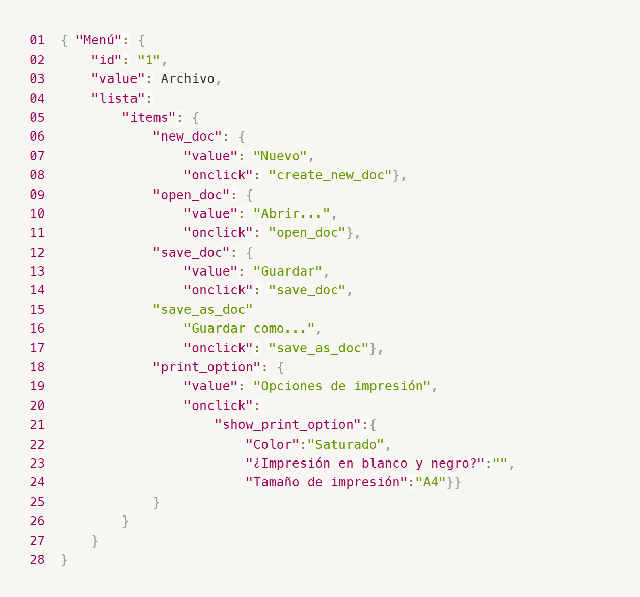
Enlace a la ilustración:
https://practicum-content.s3.us-west-1.amazonaws.com/new-markets/qa-final-project/ESP/7.1.1_esp.png
{ "Menú": { "id": "1", "value": "Archivo", "lista": { "items": { "new_doc": { "value": "Nuevo", "onclick": "create_new_doc" }, "open_doc": { "value": "Abrir...", "onclick": "open_doc" }, "save_doc": { "value": "Guardar", "onclick": "save_doc" }, "save_as_doc": { "value": "Guardar como...", "onclick": "save_as_doc" }, "print_option": { "value": "Opciones de impresión", "onclick": { "show_print_option": { "Color": "Saturado", "¿Impresión en blanco y negro?": "No", "Tamaño de impresión": "A4" } } } } } } }
18. ¿Qué es una base de datos relacional? ¿En qué se diferencia de una no relacional?
Base de datos relacional: Almacena datos en tablas (filas y columnas) con relaciones definidas entre ellas mediante claves primarias y foráneas. Usa SQL para consultas. Garantiza la integridad referencial. Base de datos no relacional (NoSQL): Almacena datos en formatos flexibles (documentos JSON, clave-valor, gráficos). No requiere esquema fijo. Diferencia clave: las relacionales priorizan consistencia e integridad referencial; las no relacionales priorizan escalabilidad y flexibilidad de esquema.
19. Escribe qué tipos de JOIN existen. ¿Cuál es la característica de cada uno?
1. INNER JOIN: selecciona solo los datos que cumplen la condición de unión. El orden en el que se unen las tablas no afecta el resultado final. 2. LEFT (LEFT OUTER) JOIN: todas las filas de la izquierda; coincidencias de la derecha o NULL. 3. RIGHT (RIGHT OUTER) JOIN: todas las filas de la derecha; coincidencias de la izquierda o NULL. 4. FULL (FULL OUTER) JOIN: filas de ambas tablas con NULLs donde no haya coincidencia. 5. CROSS JOIN: producto cartesiano (todas las combinaciones).
Datos de origen para las siguientes tareas Estás probando un servicio que entrega comida en 30 minutos. Por ahora es una pequeña empresa, así que solo estás trabajando con cuatro tablas: Pedidos: todos los pedidos entregados ORDERS_ID: ID de pedidos, int USER_ID: ID de usuarios y usuarias, int EMPLOYEE_ID: ID de empleados y empleadas, int DELIVERY_TIME: tiempo de entrega en minutos, int ITEMS: lista de artículos, char Users: usuarios y usuarias USER_ID: ID de usuarios y usuarias, int FULL_NAME: nombre completo del usuario o usuaria, char PHONE: número de teléfono del usuario o usuaria, char ADDRESS: dirección del usuario o usuaria, char Employees: empleados y empleadas EMPLOYEE_ID: ID de empleado o empleada, int FIRST_NAME: nombre del empleado o empleada, char LAST_NAME: apellido del empleado o empleada, char PHONE: número de teléfono del empleado o empleada, char JOB_ID: ID de especialización, int Jobs: tipos de trabajo en el servicio JOB_ID: ID de especialización, int JOB_TYPE: tipo de especialización, char HOURS: número de horas de trabajo por semana, int SALARY: el salario de un empleado o empleada con la especialización dada en ---, int

Enlace a la ilustración:
https://practicum-content.s3.us-west-1.amazonaws.com/new-markets/qa-final-project/US/7.1.1.2.png?etag=ada7cdcd281a6997ea8d44e2b4a69204

20. El servicio de soporte ha recibido muchas quejas de que los pedidos que llevan arroz tardan una hora en ser entregados, aunque el servicio promete entregar en 30 minutos. Comprueba si los repartidores o repartidoras realmente se están retrasando. Selecciona todos los pedidos que tengan al menos un artículo, "arroz", y un tiempo de entrega superior a 30 minutos. La tabla resultante debe tener las ID de pedido y de repartidor o repartidora. Adjunta la solicitud SQL en la respuesta.
SELECT ORDERS_ID, EMPLOYEE_ID FROM Orders WHERE ITEMS LIKE '%arroz%' AND DELIVERY_TIME > 30;
21. La gerencia sugirió agregar una nueva característica al producto: el monitoreo que muestra los clientes más activos a lo largo del tiempo de operación de la empresa. Asegúrate de que la lista de usuarios y usuarias se muestre correctamente. En esta etapa de desarrollo, basta con comprobar solamente las ID de los y las clientes. Elige los cinco clientes o clientas más activos por número de pedidos. Muestra en la tabla resultante la ID de cada usuario o usuaria y el número de pedidos. Ordena los datos en orden descendente por el número de pedidos y selecciona los cinco clientes o clientas más activos. Adjunta la solicitud SQL en la respuesta.
SELECT USER_ID, COUNT(*) AS total_pedidos FROM Orders GROUP BY USER_ID ORDER BY total_pedidos DESC LIMIT 5;
22. Llegó un informe de errores del departamento de contabilidad: los salarios de los empleados y empleadas se calcularon de forma incorrecta. Resultó que casi todos los errores en los cálculos se encontraban en las hojas de cálculo de la gerencia. Muestra una lista de las ID de todos los empleados y empleadas que tienen "gerencia" como especialización, con un salario de más de $70,000. Adjunta la solicitud SQL en la respuesta.
SELECT e.EMPLOYEE_ID FROM Employees e JOIN Jobs j ON e.JOB_ID = j.JOB_ID WHERE LOWER(j.JOB_TYPE) LIKE '%gerencia%' AND j.SALARY > 70000;
23. Examina las siguientes tres situaciones y responde la pregunta: ¿vale la pena escribir pruebas automatizadas en este caso? Explica tu respuesta. 1) El proyecto existe desde hace mucho tiempo y se han escrito muchas pruebas manuales para el mismo. 2) El proyecto es temporal: solo durará algunos meses. 3) El proyecto es inestable: las características se cambian con frecuencia.
1) Proyecto con muchas pruebas manuales existentes: SÍ vale la pena automatizar. Las pruebas manuales repetitivas consumen tiempo y son propensas a error humano. La automatización acelera la regresión y libera al equipo para pruebas exploratorias. 2) Proyecto temporal de pocos meses: NO vale la pena en la mayoría de los casos. El costo de diseñar, implementar y mantener pruebas automatizadas supera el beneficio en un proyecto de vida corta. Las pruebas manuales son más rentables. 3) Proyecto inestable con cambios frecuentes: NO es recomendable automatizar en esta etapa. Cada cambio de funcionalidad obliga a actualizar los scripts automatizados, generando un mantenimiento costoso. Se recomienda esperar a que el producto se estabilice antes de invertir en automatización.

Tarea 2 Mapa Mental
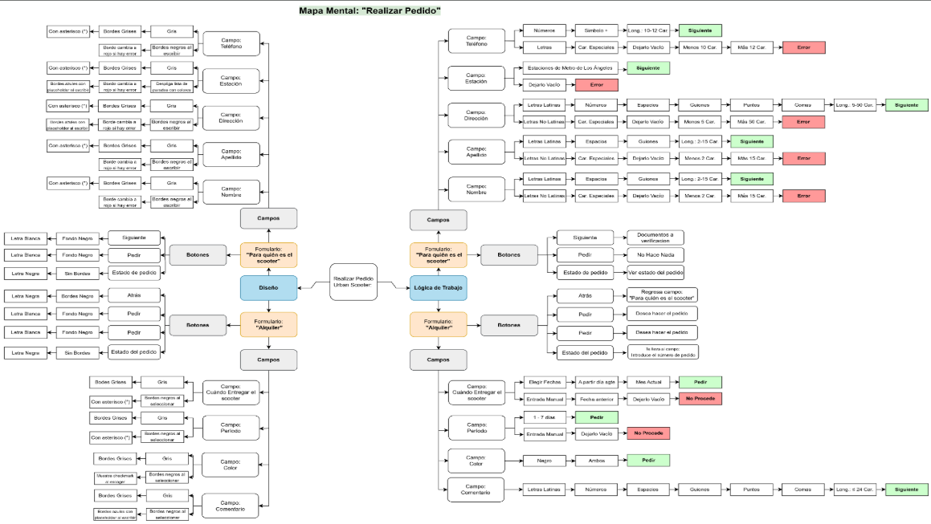
Capturas de pantalla

Mapa mental | 🔗Link
 | 📃Link Version PDF

